Лист1
Название | Цена | Изображение
Клавиатура и мышь Logitech Wireless Combo MK220 Black USB | 1040 | 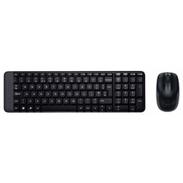
Клавиатура и мышь Logitech Wireless Combo MK240 Black-Blue USB | 1335 | 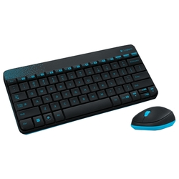
Клавиатура и мышь Gembird KBS-7001 White USB | 1128 | 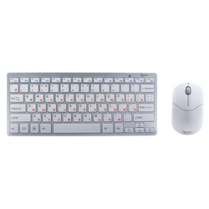
Клавиатура и мышь Logitech MK240 Nano Black-Yellow USB | 1340 | 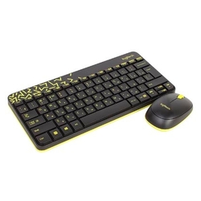
Клавиатура и мышь Defender C-915 RU Black USB | 570 | 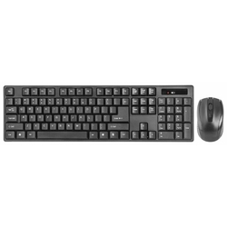
Клавиатура и мышь A4Tech 9200F Black USB | 1465 | 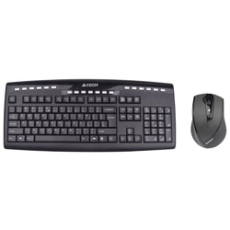
Клавиатура и мышь Logitech Wireless Combo MK270 Black USB | 1530 | 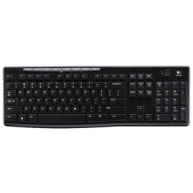
Клавиатура и мышь Microsoft Wireless Desktop 900 Black USB | 2415 | 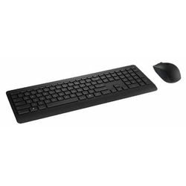
Клавиатура и мышь Microsoft Designer Bluetooth Desktop Black Bluetooth | 4854 | 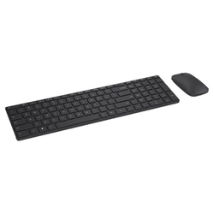
Клавиатура и мышь A4Tech 7200N Black USB | 1520 | 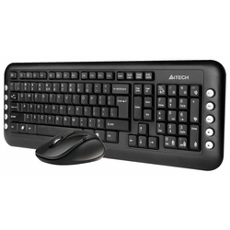
Клавиатура и мышь Logitech MK540 ADVANCED Black USB | 3145 | 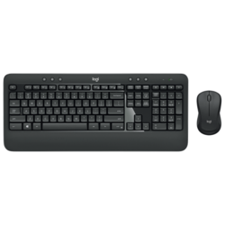
Клавиатура и мышь Microsoft Sculpt Ergonomic Desktop Black USB | 5265 | 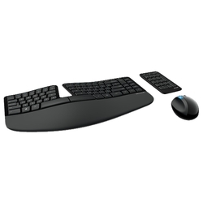
Клавиатура и мышь Defender Skyline 895 Nano White USB | 920 | 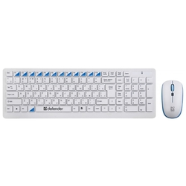
Клавиатура и мышь Microsoft Wireless Desktop 850 Black USB | 1719 | 